Gráficos
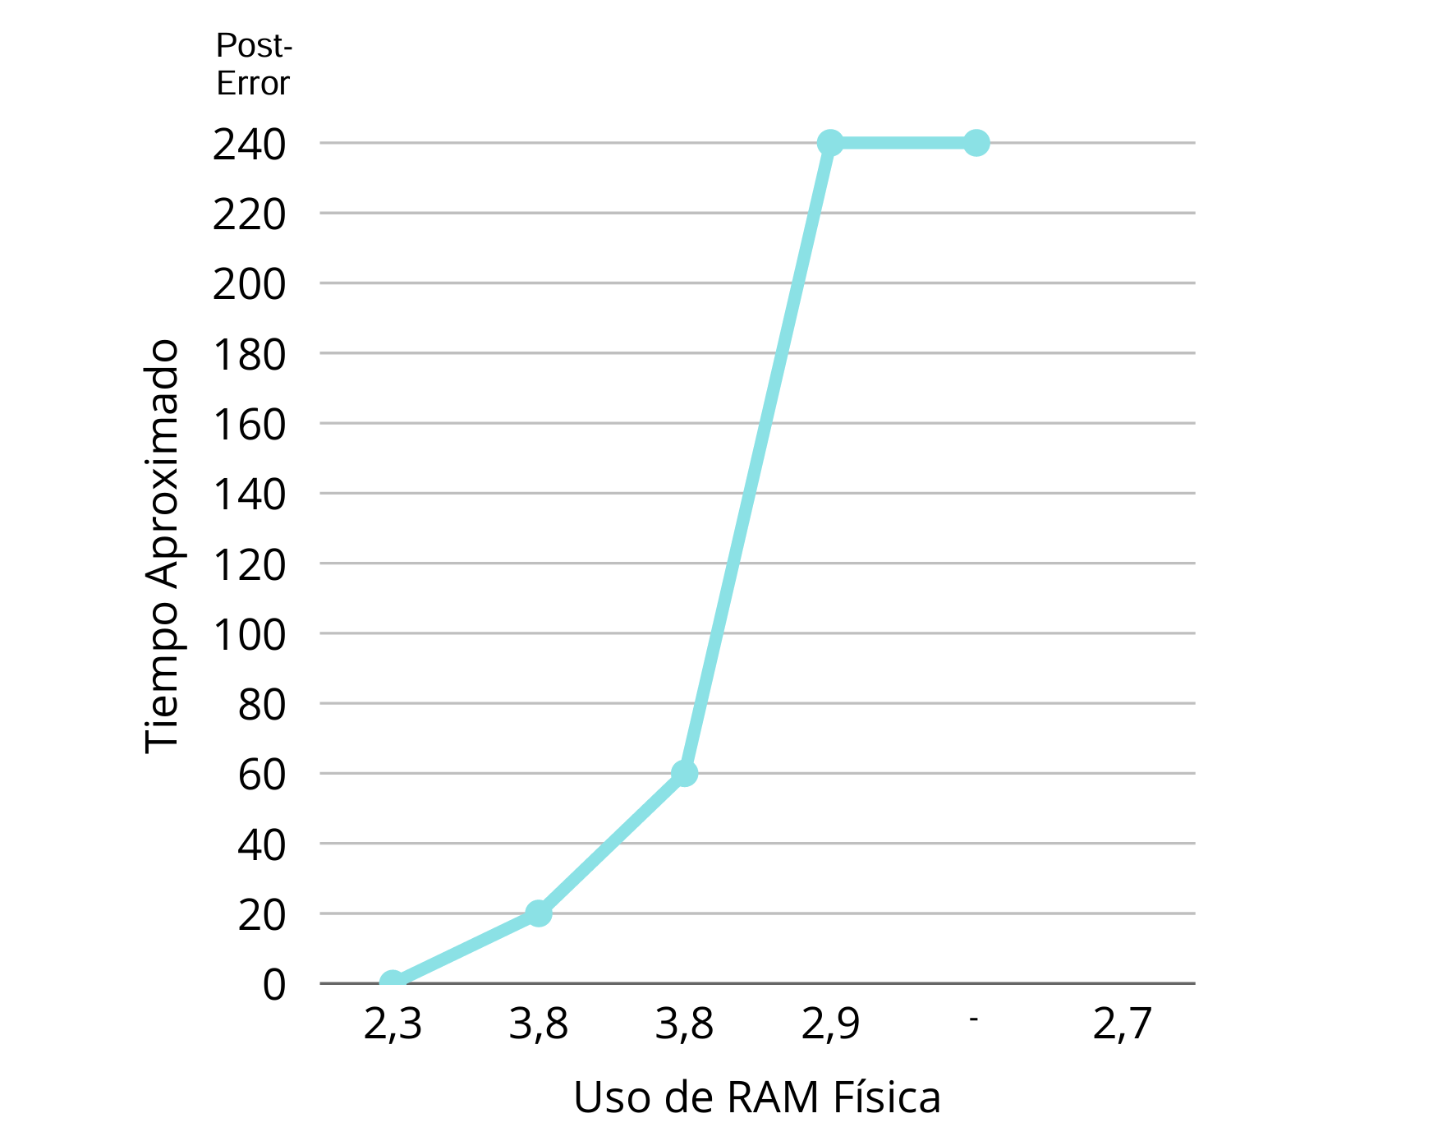
Tiempo Aproximado | Uso de RAM Física
0 s (09:37) | 2.3
20 s (09:37) | 3.8
60 s (09:38) | 3.8
240 s (09:40) | 2.9
240 s (09:40) | -
Post-Error | 2.7

